腾讯会议Rooms硬件
腾讯会议Rooms硬件（A2）
硬件品牌 | 产品名称 | 含税刊例价 （元/台） | 税率 | 数量 | 含税小计（元/台） | 备注说明
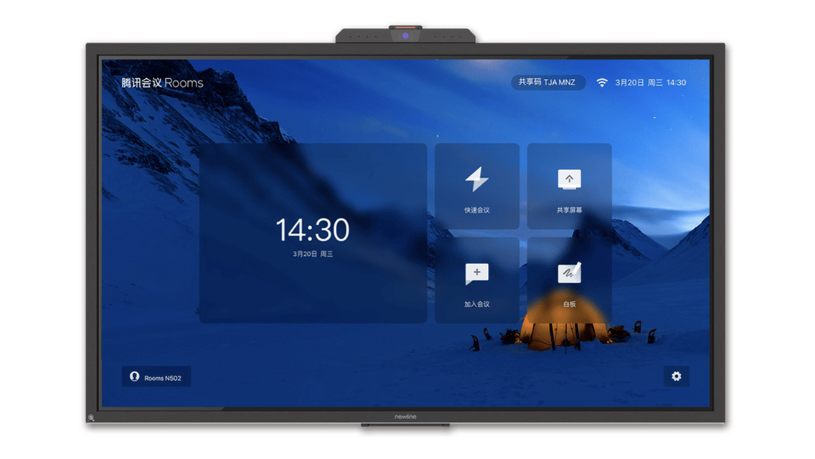 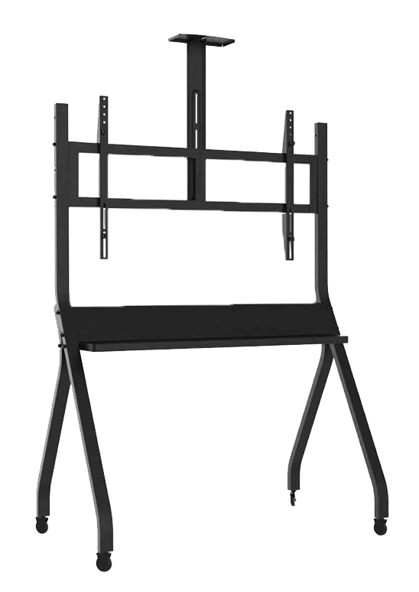 newline 触摸屏 newline 移动支架（选配） | 腾讯会议 Rooms（TC65） | 26800 | 13% | 10 | 268000 | •newline 65寸大屏，All in One一体化设计，适合2-7人小型会晤场景 •4K高清显示，红外触控，内置120°超广角摄像头，支持电子变焦，8路麦克风阵列，腾讯天籁模组，2.0声道高保真立体声喇叭 •静音指示灯和摄像头隐私盖板 •高性能专用OPS •含HDMI IN等接口 •具备视频会议（腾讯会议）、投屏、电子白板功能 •2年硬件维保，含2年50方腾讯会议Rooms软件许可 •附件：壁挂支架1件，规格说明1份，配件清单1份，使用指南1份，磁吸笔1支，遥控器1个
 | 腾讯会议Rooms（TC86） | 46800 | 13% | 1 | 46800 | •newline 86寸大屏，All in One一体化设计，适合2-7人小型会晤场景 •4K高清显示，红外触控，内置120°超广角摄像头，支持电子变焦，8路麦克风阵列，腾讯天籁模组，2.0声道高保真立体声喇叭 •静音指示灯和摄像头隐私盖板 •高性能专用OPS •含HDMI IN等接口 •具备视频会议（腾讯会议）、投屏、电子白板功能 •2年硬件维保，含2年50方腾讯会议Rooms软件许可 •附件：壁挂支架1件，规格说明1份，配件清单1份，使用指南1份，磁吸笔1支，遥控器1个
 | TC65 移动支架 | 1299 | 13% | 1 | 1299 | 选配，newline移动支架，适配65寸大屏
 | TC86 移动支架 | 1499 | 13% | 1 | 1499 | 选配，newline移动支架，适配86寸大屏
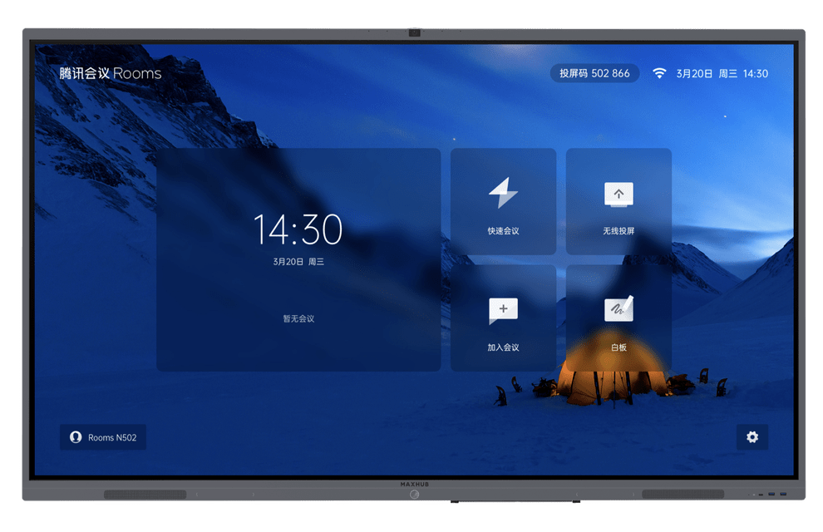 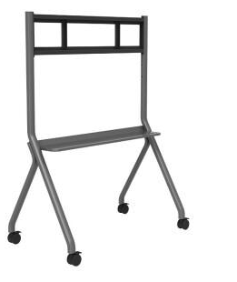 MAXHUB触摸屏 MAXHUB移动支架（选配） | 腾讯会议Rooms（CC55CT） | 20999 | 13% | 1 | 20999 | •maxhub 55寸大屏，All in One一体化设计，适合2-7人中型会议场景 •4K高清显示，红外触控，内置1200W高清摄像头、六阵列麦克风、2.1声道高品质扬声器 •intel 八核心 i7处理器、16G内存、128G SSD高性能OPS •前置全功能type-c接口，含HDMI IN、TOUCH等接口 •具备视频会议（腾讯会议）、投屏、电子白板功能 •2年硬件维保，含2年50方腾讯会议Rooms软件许可 •附件：壁挂支架1件，电源线1根，使用指南1份，书写笔1支
 | 腾讯会议Rooms（CC65CT） | 27999 | 13% | 1 | 27999 | •maxhub 65寸大屏，All in One一体化设计，适合2-7人中型会议场景 •4K高清显示，红外触控，内置1200W高清摄像头、六阵列麦克风、2.1声道高品质扬声器 •intel 八核心 i7处理器、16G内存、128G SSD高性能OPS •前置全功能type-c接口，含HDMI IN、TOUCH等接口 •具备视频会议（腾讯会议）、投屏、电子白板功能 •2年硬件维保，含2年50方腾讯会议Rooms软件许可 •附件：壁挂支架1件，电源线1根，使用指南1份，书写笔1支
 | 腾讯会议Rooms（CC75CT） | 37999 | 13% | 1 | 37999 | •maxhub 75寸大屏，All in One一体化设计，适合2-7人中型会议场景 •4K高清显示，红外触控，内置1200W高清摄像头、六阵列麦克风、2.1声道高品质扬声器 •intel 八核心 i7处理器、16G内存、128G SSD高性能OPS •前置全功能type-c接口，含HDMI IN、TOUCH等接口 •具备视频会议（腾讯会议）、投屏、电子白板功能 •2年硬件维保，含2年50方腾讯会议Rooms软件许可 •附件：壁挂支架1件，电源线1根，使用指南1份，书写笔1支
 | 腾讯会议Rooms（CC86CT） | 56999 | 13% | 1 | 56999 | •maxhub 86寸大屏，All in One一体化设计，适合2-7人中型会议场景 •4K高清显示，红外触控，内置1200W高清摄像头、六阵列麦克风、2.1声道高品质扬声器 •intel 八核心 i7处理器、16G内存、128G SSD高性能OPS •前置全功能type-c接口，含HDMI IN、TOUCH等接口 •具备视频会议（腾讯会议）、投屏、电子白板功能 •2年硬件维保，含2年50方腾讯会议Rooms软件许可 •附件：壁挂支架1件，电源线1根，使用指南1份，书写笔1支
 | CC55/65/75/86CT 移动支架 | 1399 | 13% | 1 | 1399 | 选配，MAXHUB移动支架，适配55/65/75/86寸
总计（含税） |  |  |  |  | 462993

